Sheet1

 |  | Организатор ОАО «Зарубеж-Экспо», 119034 Москва, ул.Пречистенка д.10
 |  | Тел. +7 (495) 721 32 36, +7 (495) 637 50 79, +7 (495) 637 36 33, +7 (499) 766 99 17, +7 (499) 766 92 82
 |  | www.zarubezhexpo.ru, info@zarubezhexpo.ru

 |  | Третья промышленная выставка
 |  | «EXPO-RUSSIA VIETNAM 2019»
 |  | Межрегиональный бизнес-форум
 |  | Вьетнам, Ханой, ICE Hanoi 19 - 21 декабря 2019

Дополнительное оборудование
КОД | Фото | Наименование | Размеры | Цветовая гамма | Стоимость | Кол-во | Сумма
1 |  | Стандартный стул |  | Серый | 2000 | 0 | 0
C105 | 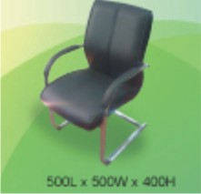 | Кожаное кресло | 500 L x 500W x 400H | Черный | 5850 | 0 | 0
C201 | 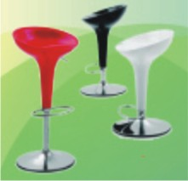 | Круглый барный стул |  | Черный/белый | 4200 | 0 | 0
 |  | Инфомационная стойка 1 | 1200L x 628W x 1100H mm | Белый и деревянный узор | 10900 | 0 | 0
T101 |  | Стеклянный круглый стол | 800Dia x 720Ht |  | 5850 | 0 | 0
T102 | 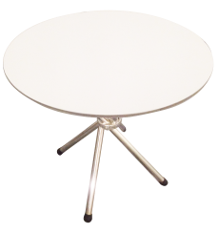 | Деревянный круглый стол | 750Dia x 720Ht |  | 5000 | 0 | 0
T105 | 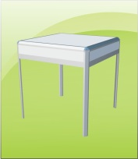 | Квадратный стол | 650L x 650W x 760H mm |  | 5850 | 0 | 0
S01 |  | Информационная стойка 2 | 1000L x 500W x 750Ht |  | 5000 | 0 | 0
S02 | 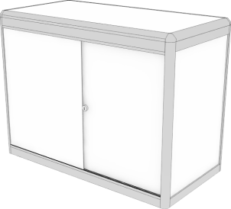 | Закрытая тумба | 1000L x 500W x 750Ht |  | 6700 | 0 | 0
S04 | 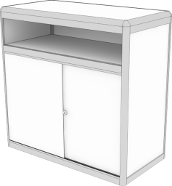 | Высокая закрытая тумба | 1000L x 500W x 1000Ht |  | 8350 | 0 | 0
S10 | 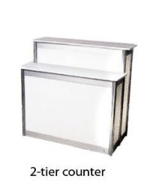 | 2х уровневая инфостойка | 1000L x 310mmW x 750Ht/1000Ht |  | 10000 | 0 | 0
S11 | 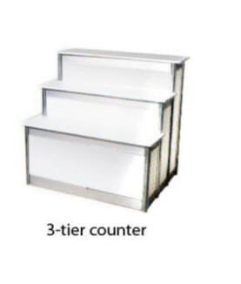 | 3х уровневая инфостойка | 1000L x 310W x500Ht/750Ht/1000Ht |  | 13400 | 0 | 0
S12 |  | Квадратный подиум | 500L x 500W x 500H mm |  | 3350 | 0 | 0
S12 |  | Высокий подиум | 500L x 500W x 1000H mm |  | 6700 | 0 | 0
D03 |  | Держатель для каталогов и брошюр | 750mmH | Черный/белый | 1700 | 0 | 0
D07 |  | Проспектница | 1100mm H |  | 6600 | 0 | 0
M07 |  | Корзина для мусора |  |  | 700 | 0 | 0
M02 |  | Холодильник (в день) | 470L x 470W x 800Ht |  | 8350 | 0 | 0
 | 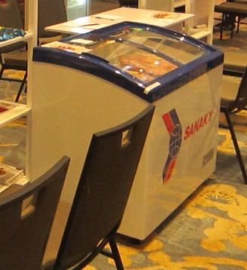 | Морозильная витрина САНАКИ |  |  | 21000 | 0 | 0
M100 | 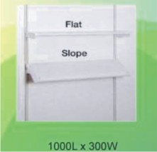 | Полка у стены (плоская или с наклоном) | 990L x 300W | White | 2500 | 0 | 0
 |  | Полноцветная печать 1 панели | Макет готовить по размерам 965мм х 2415мм |  | 3500 | 0 | 0
M102 |  | LED TV 42 дюйм (в день) | HDMI, USB |  | 20900 | 0 | 0
M103 |  | LED TV 50 дюйм (в день) | HDMI, USB |  | 25000 | 0 | 0
 |  | LED TV 60 дюйм (в день) | HDMI, USB |  | 30000
 |  | Подставка под TV (в день) |  |  | 5850 | 0 | 0
DPS-01 | 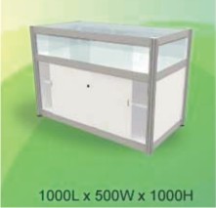 | Витрина 1 | 1000L x 500W x 1000H mm | Белый | 13400 | 0 | 0
DPS-02 | 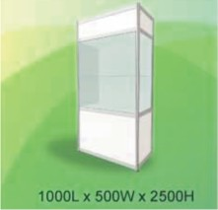 | Витрина 2 | 1000L x 500W x 2000H mm | Белый | 17550 | 0 | 0
DPS-03 | 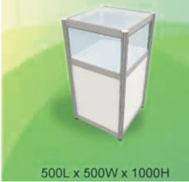 | Витрина 3 | 500L x 500W x 1000H mm | Белый | 8350 | 0 | 0
DPS-04 | 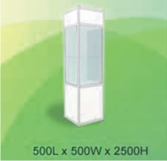 | Витрина 4 | 500L x 500W x 2000H mm | Белый | 14200 | 0 | 0
DPS-4S | 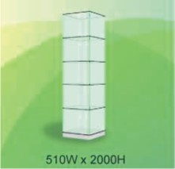 | Стеклянная витрина 4 стороны, 5 уровней | 510W x 2000 H |  | 14200 | 0 | 0
 | 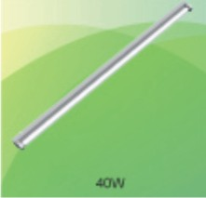 | Люминесцентная Лампа | (40W) |  | 5000 | 0 | 0
 | 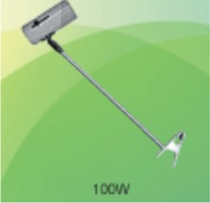 | Светильник на длинной ручке | (100W) |  | 6700 | 0 | 0
 |  | Светодиодная лампа LED |  |  | 11700 | 0 | 0
 |  | Светодиодная подсветка для витрины |  |  | 2000
 |  | Розетка | 5 Amp (однофазная 220V) |  | 5000 | 0 | 0
 |  | Розетка | 15 Amp (однофазная 220V) - 24/24h |  | 20050 | 0 | 0
 |  | Световое подключение | (100W или ниже) |  | 5000 | 0 | 0
 |  | Световое подключение | (300W или ниже) |  | 11700 | 0 | 0
 |  | Надпись на фризе нестандартным цветом |  |  | 2000 | 0 | 0
 |  | Надпись на фризе свыше 20 знаков |  |  | 2000 | 0 | 0
 |  | Размещение логотипа на фриз |  |  | 4000 | 0 | 0
 |  | Дверь (закрывается на ключ) |  |  | 3600
 |  | Стеновая панель |  |  | 1200
 |  | Кулер(1 день, кулер+1 бутыль воды) |  |  | 10800
 |  |  |  | ИТОГО |  |  | 0

